Tipo de Contagem
Identificação da Contagem

Projeto : | Aplicativo Mobile - SIGA
Responsável : | Lucas Bassi Freitas |  |  | Data : | 12-Jun-24
Revisor : | Jean Carlos Bueno |  |  | Data : | 12-Jun-24

Tipo de Contagem : |  | Projeto de Desenvolvimento
 |  | Projeto de Melhoria | UFPB : |  | 77
 |  | Aplicação ( Baseline )

Propósito da Contagem

Escopo da Contagem
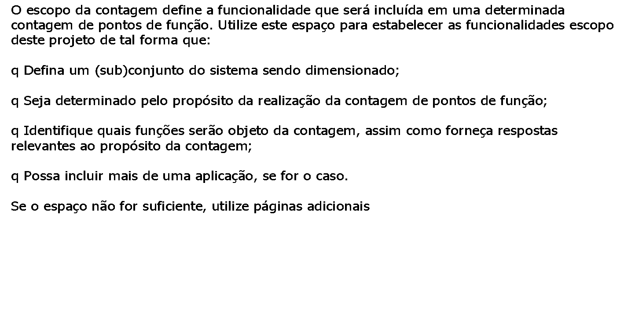

Abordagem FATTO de Projeto e Implementação de Sistemas
Template para Contagem de Pontos de Função

Escopo da Contagem
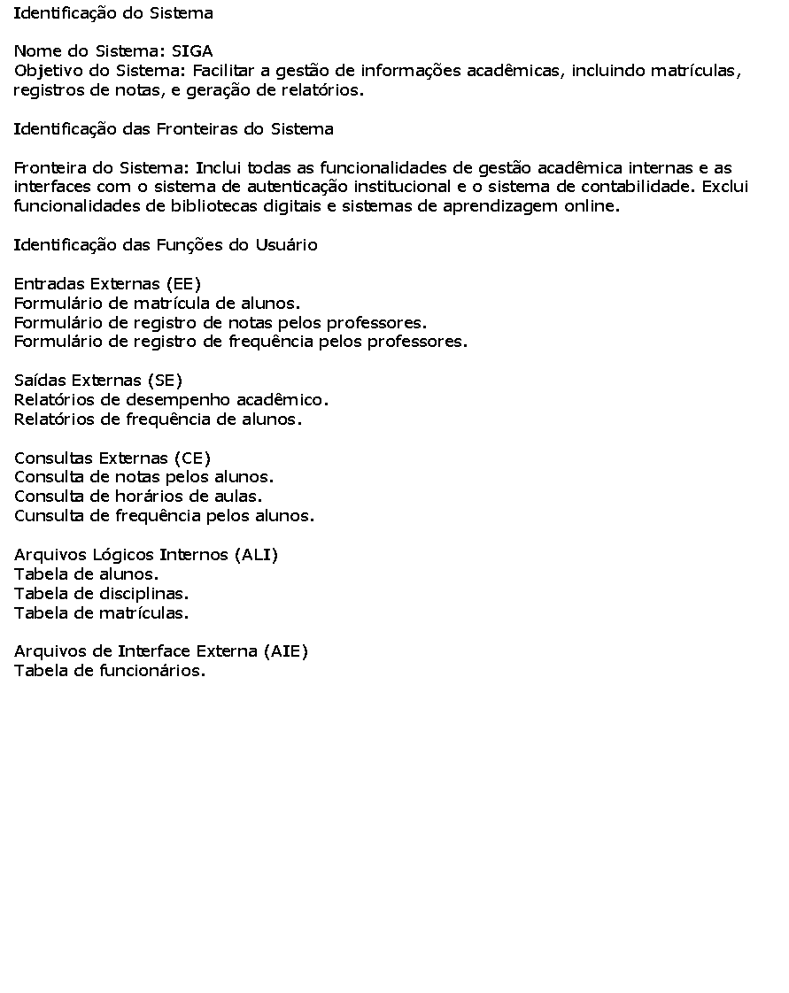

Abordagem FATTO de Projeto e Implementação de Sistemas
Template para Contagem de Pontos de Função

Escopo da Contagem


Abordagem FATTO de Projeto e Implementação de Sistemas
Template para Contagem de Pontos de Função

Escopo da Contagem

